关系图
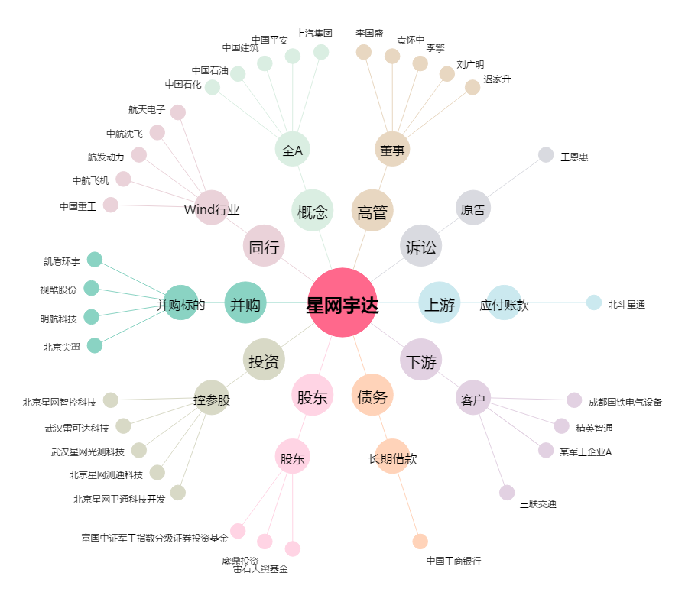
星网宇达[002829.SZ] - 关系概览图

